Soportes
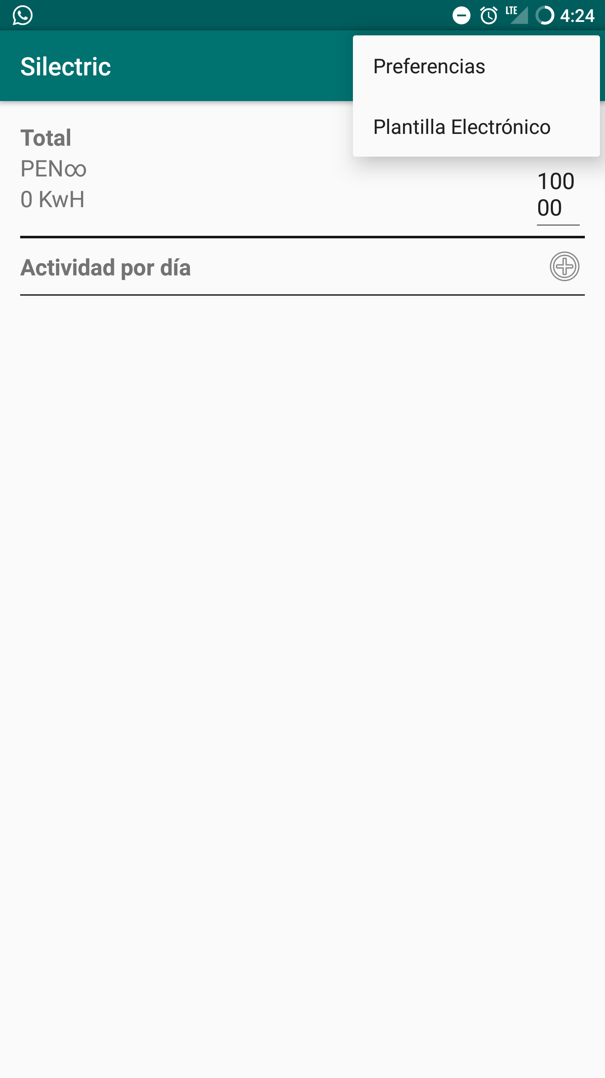
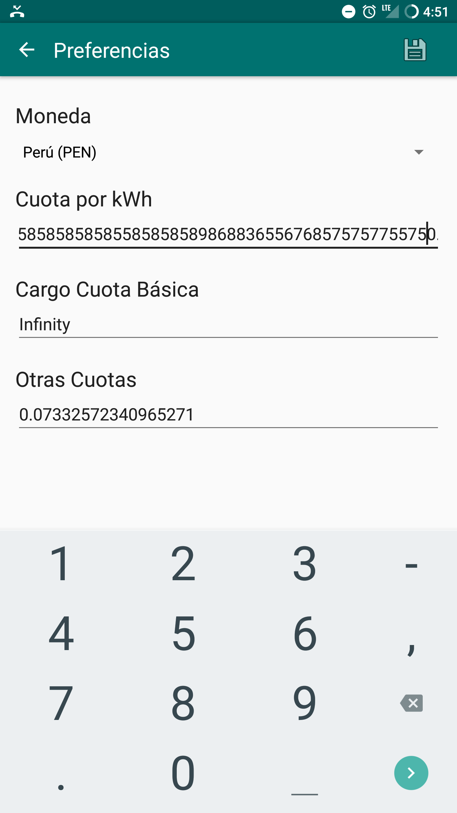
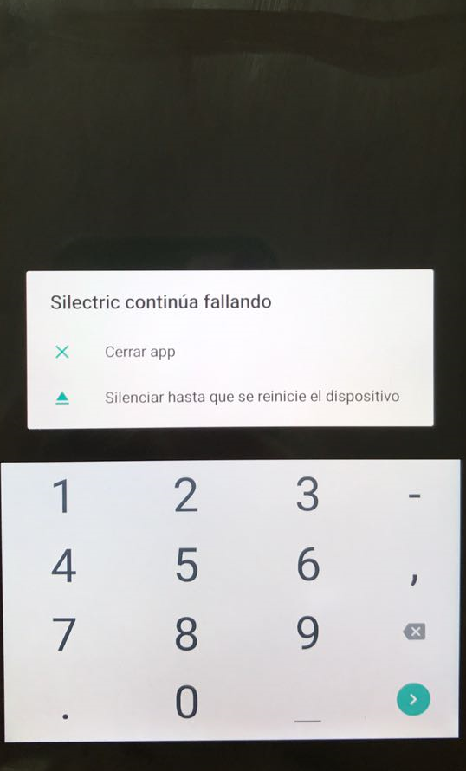
 | 3. DOCUMENTACION CASOS DE PRUEBA

EVENTO #
1
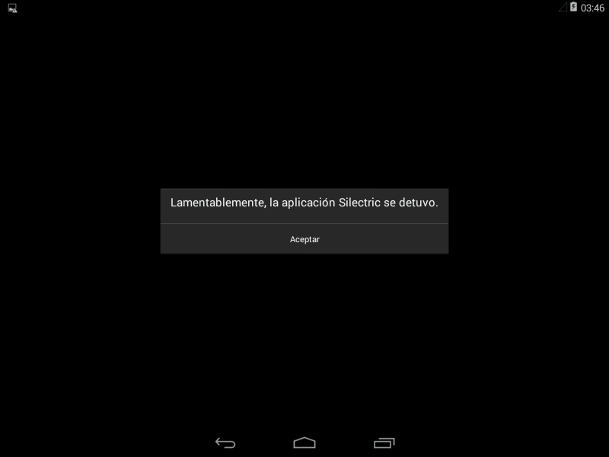
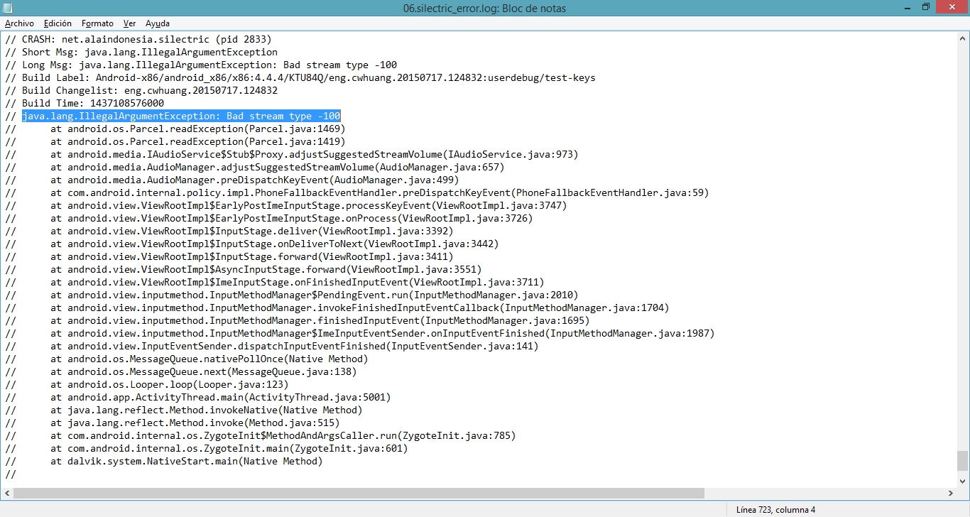

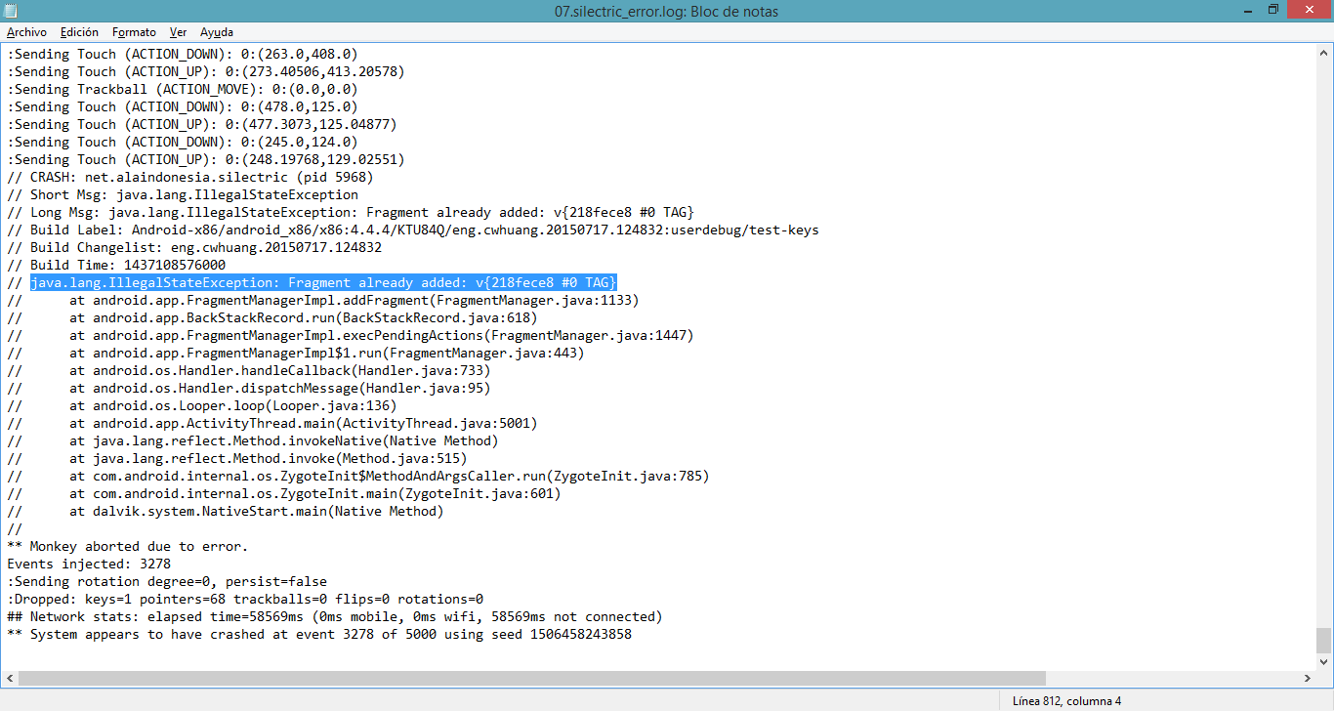

EVENTO #
2 | Ingresamoe a la opción de preferencias | Ingresamos un valor largo a la Cuota por KWh | Se evidencia el error al momento de guardar el valor

